프로토콜 흐름도
분류 공정 시나리오

사용자(클라이언트3) | 서버 | 클라이언트1 | 클라이언트2

CMD=START
윈폼에서 정보 전달 받음
윈폼에서 구별작업 시작 버튼 클릭

ACK
PI1, PI2실행 명령 전송
CMD=REQUEST_START

PI1 상태에 따라 응답 전송
<PI_ONE_STATE=START> 또는
<PI_ONE_STATE=FAIL>

PI(클라이언트) 상태 확인 후
윈폼 화면에 나타낸다.

PI2 상태에 따라 응답 전송
<PI_TWO_STATE=START > 또는
<PI_TWO_STATE=FAIL>

winform = winform_client
pi 1 client = inspect_client
pi 2 client = control_client

윈폼에 정보 전송

CMD=READY
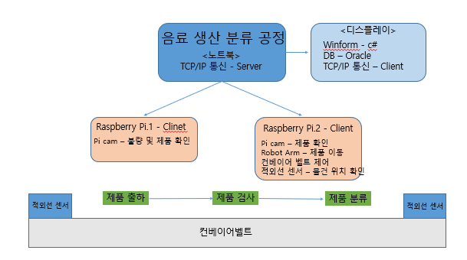

적외선 센서 상태 요청
CMD=REQUEST_SENSOR_STATE

센서 감지 상태에 따라 응답 전송
<SENSOR_STATE=ON> 또는
<SENSOR_STATE=OFF>
센서 상태 확인 후
윈폼 화면에서 제품 그림 표시 한다.

윈폼에 정보 전송
CMD=IS

PI.1 제품 검사 촬영 시작
CMD=CAPTURE_START
컨베이어 동작 전에 미리 촬영 준비 할 수 있도록 명령 전송 한다.
.

<ACK>

컨베이어벨트 실행 명령 전송
CMD=BELT_START

<LINE_STATE=RUNNING>
컨베이어 동작 명령 전송 후
PI에서 RUNNING 응답 받으면 윈폼 화면에서
컨베이어 동작 하는 모습 보여준다.
.

CMD=RUN
윈폼에 정보 전송

적외선 센서 꺼지면 서버에게 상태 알려 준다.
<LINE_STATE=PASSING>

제품 센서 OFF 응답 받으면
윈폼 화면에서 제품 그림 없애준다.
윈폼 화면에서 검사하는 모습 보여준다

윈폼에 정보 전송
CMD=REMOVE

QR코드 값을 받아
서버로 보냄
<QRCODE=1234567890|이미지 데이터>
* QRCODE를 찍을때 마다 서버에
제품 정보 전송(제품 정보 + 양품/불량 정보)

1차 CAM에 외관 검사 기능 추가하기로 수정됨
DB에 QRCODE +양품( PASS, FAIL) 결과 입력해 놓는다.

DB에 제품 정보 저장

WinForm에 제품 정보 전송

PI.2 분류 정보 전송
CMD=CLASSIFY_LEFT OR
CMD=CLASSIFY_RIGHT
양품 or 불량품에 대한 정보를 PI2에게 전송한다
PI2는 정보를 전송받고 분류 공정을 미리 움직인다

<ACK>

마지막 적외선 센서에 제품 감지 되었을 경우
<LINE_STATE=STOP>
( *센서 감지되면 자동으로 컨베이어 정지 시킨다 )

ACK
마지막 센서 감지되면 별도의 서버 명령 필요 없이
PI 에서 컨베이어 정지 시키고, QR 촬영 진행 한다.
서버는 윈폼에 명령을 전송한다.
윈폼에 마지막 공정에 도달한 모습을 보여준다.

윈폼에 정보 전송
CMD=LAST

컨베이어 정지 후 QRCODE 촬영

<QRCODE=1234567890>

DB에 제품 정보 조회

해당 제품 불량 정보 전송
CMD=PRODUCT_PASS 또는
CMD=PRODUCT_FAIL

QR코드 값 받고 서버의 DB에 제품 정보 조회
윈폼에 데이터를 보내고 화면에 표시한다

CMD=PASS 또는
CMD=FAIL
윈폼에 정보 전송

<LINE_STATE=WORKING>

서버로 부터 받은 정보를 가지고
기계 동작 하여 제품 분류 진행.

LINE_STATE=WORKING 받으면
윈폼 화면에서 기계 동작 분류 그림 표시 한다.

CMD=CLASSIFY
윈폼에 정보 전송

<LINE_STATE=COMPLETE>
작업 완료
LINE_STATE=COMPLETE 받으면
윈폼 화면에서 공정 완료 그림 표시 한다.
DB에 재고량 업데이트 한다 .

DB에 제품 정보 갱신

윈폼에 정보 전송
CMD=FINISH

